List1
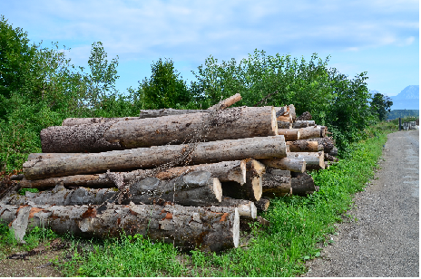
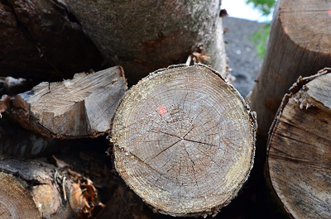
Seznam hlodovine po lokacijah

HLODOVINA na lokaciji - Baza Drnovo pri Mengšu (blizu Publikusa)
Kontaktna oseba za možen ogled: __Gregor Mrjasec__, tel št.:__041 653 504

Drevesna vrsta | Sortiment | Kvaliteta | Količina m3 | Ocenjena cena EUR/m3 | Ocenjena vrednost v EUR brez DDV
Smreka | hlodi | c | 1.50 | 58.26 | 87.39
Smreka | celulozni les |  | 1.50 | 32.86 | 49.29
 |  |  |  |  | -

Skupaj |  |  | 3.00 |  | 136.68

